2021_01_data
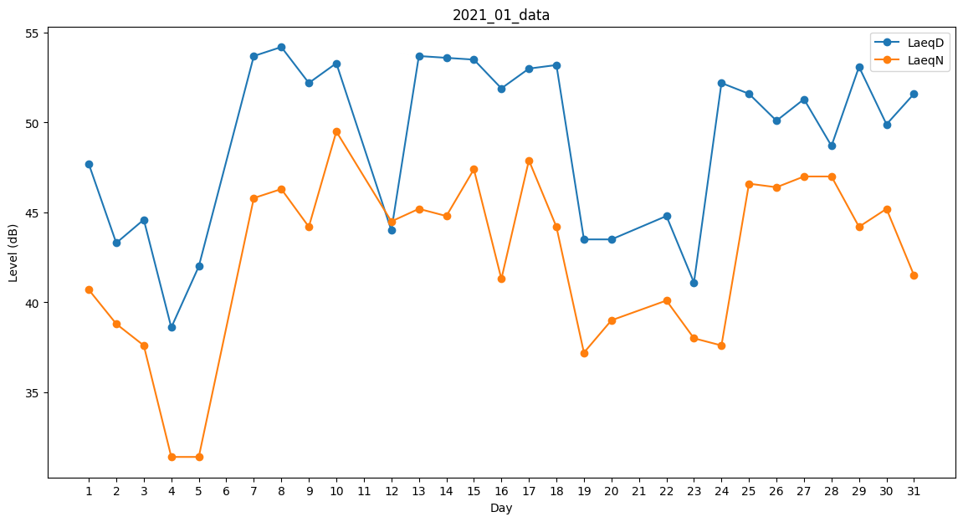
Day | LaeqD | LaeqN
1 | 47.7 | 40.7
2 | 43.3 | 38.8
3 | 44.6 | 37.6
4 | 38.6 | 31.4
5 | 42 | 31.4
6 | 43.4 | 0
7 | 53.7 | 45.8
8 | 54.2 | 46.3
9 | 52.2 | 44.2
10 | 53.3 | 49.5
11 | 54.1 | 0
12 | 44 | 44.5
13 | 53.7 | 45.2
14 | 53.6 | 44.8
15 | 53.5 | 47.4
16 | 51.9 | 41.3
17 | 53 | 47.9
18 | 53.2 | 44.2
19 | 43.5 | 37.2
20 | 43.5 | 39
21 | 42.8 | 0
22 | 44.8 | 40.1
23 | 41.1 | 38
24 | 52.2 | 37.6
25 | 51.6 | 46.6
26 | 50.1 | 46.4
27 | 51.3 | 47
28 | 48.7 | 47
29 | 53.1 | 44.2
30 | 49.9 | 45.2
31 | 51.6 | 41.5

